Sprache wählen
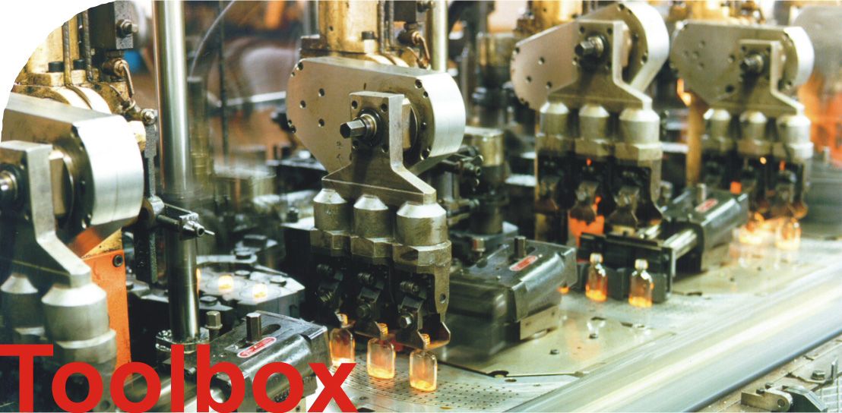

v2.1

Kostenverteilung
Kostenverteilung ("auf Jahresbasis")
Investitionskosten (Annuität) | 1,071
Energiekosten | 2,494
Wartungskosten | 124

Szenarien
Szenarien (annualisierte Kosten)
 | Investitionskosten (Annuität) | Energiekosten | Wartungskosten
Original | 1,071 | 2,494 | 124
+20% Investition | 1,286 | 2,494 | 124
-20% Investition | 857 | 2,494 | 124
+20% Strompreis | 1,071 | 2,993 | 124
-20% Strompreis | 1,071 | 1,995 | 124
+20% Wartung | 1,071 | 2,494 | 149
-20% Wartung | 1,071 | 2,494 | 99

